工作表1
工程案件相片重複性辨識
工程編號：5B11U0A6 |  | 日期：2020/10/26
系統比對結果全部相片重複(系統比對相片數量：4張)
上傳的相片 |  | 資料庫的相片
5B11U0A6_4_001-006.docx_Page001_1.jpg | 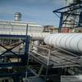 | 5B11U0A6_4_001-006.docx_Page001_1.jpg
5B11U0A6_4_001-006.docx_Page001_2.jpg | 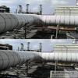 | 5B11U0A6_4_001-006.docx_Page001_2.jpg
5B11U0A6_4_001-006.docx_Page001_3.jpg | 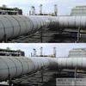 | 5B11U0A6_4_001-006.docx_Page001_3.jpg
5B11U0A6_4_001-006.docx_Page001_4.jpg | 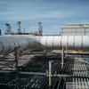 | 5B11U0A6_4_001-006.docx_Page001_4.jpg

